Лист 1
Прайс-лист
МИР ПРЯЖИ

В валюте: руб. (курс 1).
Цены указаны на 07.08.2020

№ | Номенклатура/ Характеристика номенклатуры | Описание | Изображение | Артикул | Цена | Ед. | Остаток | Ссылка на сайт
 | Объемные самоклеящиеся подушечки DST-02 «Mr.Painter» 23.5 см | Объемные самоклеящиеся подушечки DST-02 «Mr.Painter» 23.5 см | 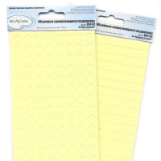 | DST-02 | 46.80 |  |  | Изображение
 | Объемные самоклеящиеся подушечки DST-02 «Mr.Painter» 23.5 см (01 "Квадрат малый") |  | 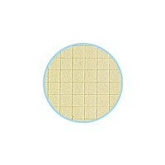 |  | 46.80 | шт | 50 | Изображение
 | Объемные самоклеящиеся подушечки DST-02 «Mr.Painter» 23.5 см (02 "Круг малый") |  | 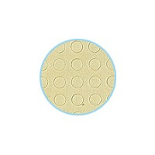 |  | 46.80 | шт | 49 | Изображение
 | Объемные самоклеящиеся подушечки DST-02 «Mr.Painter» 23.5 см (03 "Круг средний") |  | 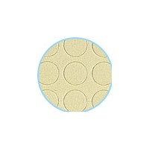 |  | 46.80 | шт | 25 | Изображение
 | Объемные самоклеящиеся подушечки DST-02 «Mr.Painter» 23.5 см (04 "Квадрат средний") |  | 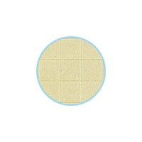 |  | 46.80 | шт | 25 | Изображение

